상품제안서
정사각 알뜰형 각티슈 230매 | 상품코드: F20875

 |  |  |  |  |  |  | 02-412-0044 | www.easy1.co.kr
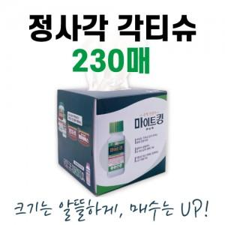

【상세/제작정보】 | *번들팩 포장 가능합니다.(4P, 6P) 별도 문의주세요! 천단위 아닐 경우 인쇄로스비용 발생됩니다.(문의요망)

【인쇄/포장옵션】 | 풀칼라 / 별도문의

【공급단가】 | 수량 | 500~ | 1,000~ | 3,000~ | 5,000~ | 10,000~
*VAT별도 | 단가 | 1,750원 | 1,680원 | 1,620원 | 1,560원 | 1,500원

【상품 URL】 | http://www.easy1.co.kr/src/goods_detail.php?gdno=20875

